Quality Record
会议纪要
会议纪要
会议纪要
会议纪要
会议纪要
会议纪要
会议纪要
会议纪要
会议纪要
会议纪要
会议纪要
会议纪要
会议纪要
会议纪要
会议纪要
会议纪要
会议纪要
会议纪要
会议纪要
会议纪要
会议纪要
会议纪要
会议纪要
会议纪要
会议纪要
会议纪要
会议纪要
会议纪要
会议纪要
会议纪要
会议纪要
会议纪要
会议纪要
会议纪要
会议纪要
会议纪要
会议纪要
会议纪要
会议纪要
会议纪要
会议纪要
会议纪要
会议纪要
会议纪要
会议纪要
会议纪要
会议纪要
W10544004产品品质履历卡
§ | 计划 |  |  |  |  |  | 实施 | 检查 | 标准化
 | 问题点 | 原因分析 | 改进行动 | 负责人 | 实施日期) | 完成日期 | 实施状态 | 验证结果 | 永久措施有效性
一.工程样品问题点:
1
2
二.PPAP过程审核：
1
2
三.客户投诉问题点：
1
2
四.验货发现问题点：
1 | 2017/9/19验货问题1号模腔4.2±0.15尺寸偏小，实测4.01/4.0/4.02/3.99/4.02
2
 | 起草:李銮梅 |  | 审核: | 批准:

W10544004
☑☑☑☑☑☑☑☑☑☑☑ |  | FINAL OUTPUT INSPECTION REPORT(出货检验报告） |  |  |  |  |  |  |  |  |  |  | R020 Rev.5

PART NAME（部件名称）: |  | Spring Clip |  |  | CUSTOMER（客户） |  | Whirlpool |  |  | PRODUCTION DATE(生产日期) |  |  | 2017-10-22
PART No. （部件号）： |  | W10544004 |  |  | PO No.（合同号）： |  | 1510001016 |  |  | INSPECTION DATE(验货日期) |  |  | 2017-10-25
DWG No. (图纸号): |  | W10544004 |  |  | BATCH No.(批次号): |  | IUH173J262AA1023 W20171025 |  |  | INSPECTED BY (检查者): |  |  | Luanmei
ERP. No.(编号） |  | 1510001016 |  |  | SUPPLIER （供应商）： |  | ZeTong |  |  | TOTAL PRODUCT QUANTITY(產品数量): |  |  | 80640 | pcs
INSPECT STANDARD(检验标准）： |  | GB/T2828.1:2012 |  |  | AQL Level(AQL 水平） |  | 0.065 |  |  | TOTAL PACKAGE QUANTITY(箱子数量): |  |  | 96 | Carton
INSPECT LEVEL（检验水平）: |  | Ⅰ |  | Accept Qty (接收数): |  | 0 | Reject Qty(不接受数) : |  | 1 | SAMPLING SIZE (抽样数) : |  | 315pcs | Ins Time | #REF!
DOCUMENTS CHECK(文件审查)
Supplier & date of material (原材料厂家和出厂日期): |  | See the Material test certificate attachment |  |  |  | Equipment of performance test (性能测试设备): |  |  | Salt Spray test (盐雾测试) |  | Strength test (强度测试） |  | NA
Component of material (原材料成分): |  | See the Material test certificate attachment SUS103 1/2H and ZAMAK5(ZnAl4Cu1) |  |  |  | Date of performance test (性能测试时间): |  |  | NA |  | NA |  | NA
Performance data of material (原材料的性能数据): |  | See the Material test certificate attachment |  |  |  | Results of performance test (性能测试结果): |  |  | NA |  | NA |  | NA
ACTUAL SAMPLING CHECK OF CRITICAL REQUIREMENT(实际抽样检查表)
Original test record (原始检测记录）：
Inspection Item |  |  |  | Inspection Detail
Sampling Standard(规格) |  | Upp Spec | Low Spec | Material Data |  |  |  |  |  |  |  |  |  | Max Diff.
 |  | Limit | Limit | Sample #1 | Sample #2 | Sample #3 | Sample #4 | Sample #5 | Sample #6 | Sample #7 | Sample #8 | Sample #9 | Sample #10 | From Spec
No | Drawing Spec(图纸规格） | 规格上限 | 规格下限 | 样品1 | 样品2 | 样品3 | 样品4 | 样品5 | 样品6 | 样品7 | 样品8 | 样品9 | 样品10 | 最大偏差
1 | 无严重伤痕，无油污;无毛刺，无缩水 |  |  | Pass | Pass | Pass | Pass | Pass | Pass | Pass | Pass | Pass | Pass
2 | 32.00+/-0.25mm (22#) | 32.25 | 31.75 | 32.05 | 32.03 | 32.05 | 32.03 | 32.01 | 32.01 | 32.01 | 32.08 | 32.05 | 32.03
3 | 14.5+/-0.1mm (28#) | 14.60 | 14.40 | 14.53 | 14.50 | 14.52 | 14.56 | 14.52 | 14.53 | 14.53 | 14.51 | 14.52 | 14.51
4 | 22.0+/-0.1mm (29#) | 22.10 | 21.90 | 21.96 | 21.94 | 21.96 | 21.96 | 21.95 | 21.95 | 21.96 | 21.95 | 21.95 | 21.95
5 | ▲24.28+/-0.25mm (30#) | 24.53 | 24.03 | See the Attachment 1
6 | ▲5.8+/-0.5mm (31#) | 6.30 | 5.30 | See the Attachment 2
7 | 160+/-30 (17#) | 19.00 | 13.00 | 16.00 | 16.00 | 16.00 | 16.00 | 16.00 | 16.00 | 16.00 | 16.00 | 16.00 | 16.00
8 | 3.00+/-0.25mm (16#) | 3.25 | 2.75 | 2.95 | 2.90 | 2.91 | 2.91 | 3.02 | 2.93 | 2.91 | 2.86 | 2.93 | 2.88
9 | ▲4.20+/0.15mm (32#) | 4.35 | 4.05 | See the Attachment 3
10 | ▲3.25+/0.10mm (33#) | 3.35 | 3.15 | See the Attachment 4
11 | 8.20+/-0.25mm (39#) | 8.45 | 7.95 | 8.33 | 8.32 | 8.28 | 8.33 | 8.3 | 8.29 | 8.31 | 8.28 | 8.28 | 8.28
12 | 其它（Other）
PACKAGING CHECK(包装检查)
Packaging method(包装方式): |  | See The Photos. |  |  | Carton Label(标签) |  | See the photo |  |  | Qty per pallet(每棧板数量): |  |  | 40Carton
Carton seal Method(密封方式） |  | N/A(not yet pasted) |  |  | Package status(包装外观) |  | See the photo |  |  | Qty per carton(每箱数量): |  |  | 840pcs
Inspection Result(检验结果） Pass(可以接受） Fail(不可接受） reference （参考）
抽检315PCS产品符合出货检验要求
 |  |  |  |  |  |  |  |  | SIGNATURE(签名): |  | luanmei |  | DATE(时间) | 2017-10-25
CHECKING RESULT/COMMENTS(核查结果):

 |  |  |  |  |  |  |  |  | CHECKED BY(审核者) |  |  |  | DATE(时间)
CHECKING RESULT/COMMENTS(核查结果):

 |  |  |  |  |  |  |  |  | CHECKED BY(审核者) |  |  |  | DATE(时间)
CHECKING RESULT/COMMENTS(核查结果):

 |  |  |  |  |  |  |  |  | CHECKED BY(审核者) |  |  |  | DATE(时间)
Attachment Photos(图片附件)
Material / Package Information
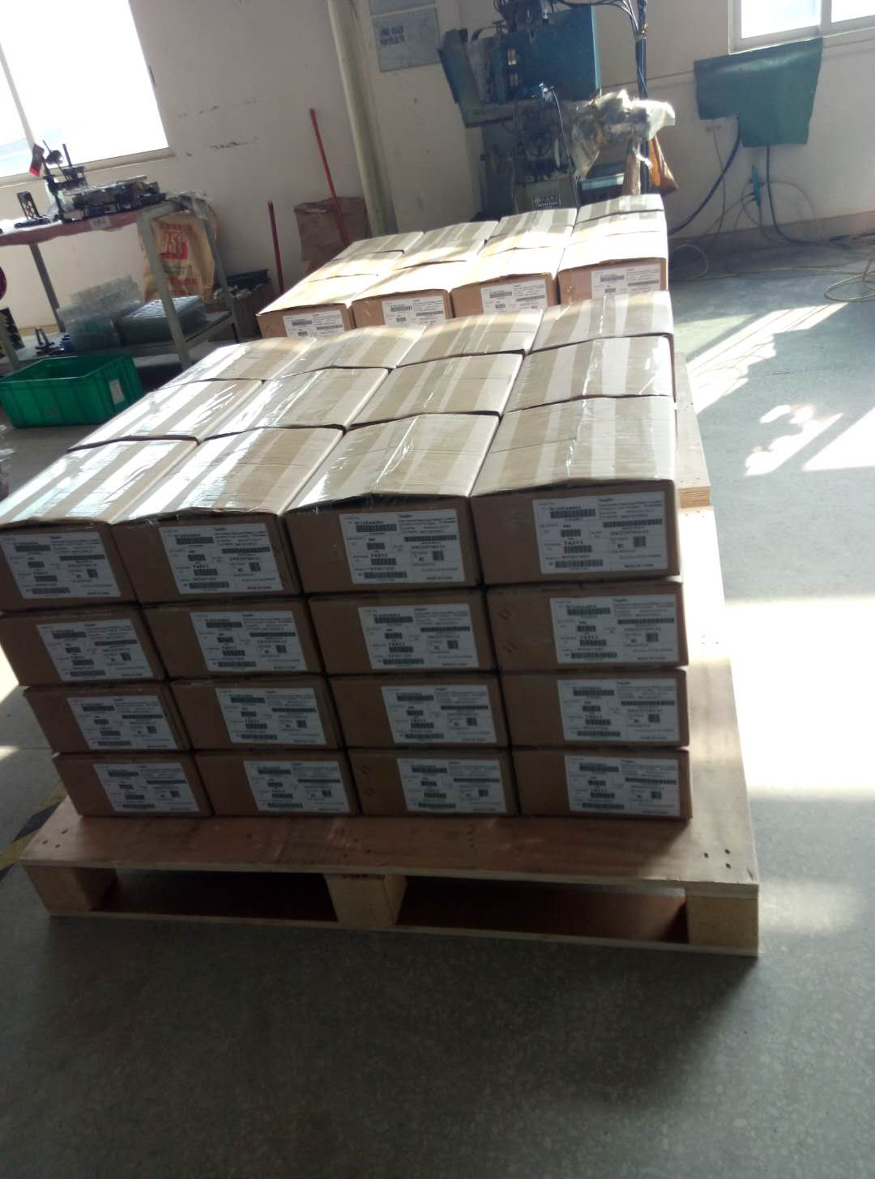 |  |  | 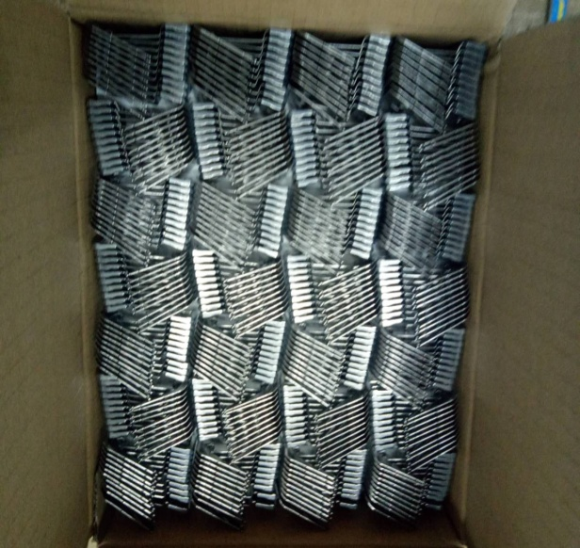 |  |  | 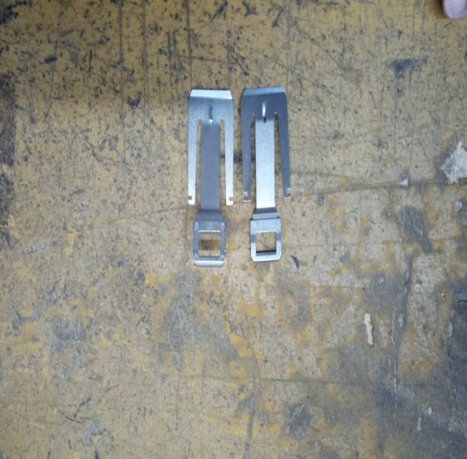 |  |  | 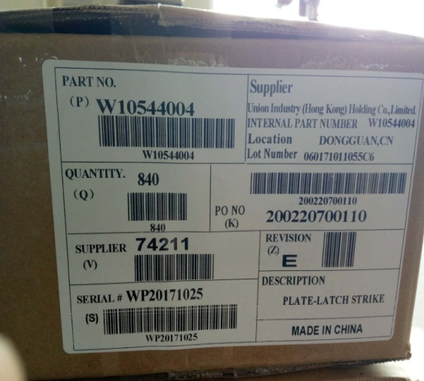 |  |  | 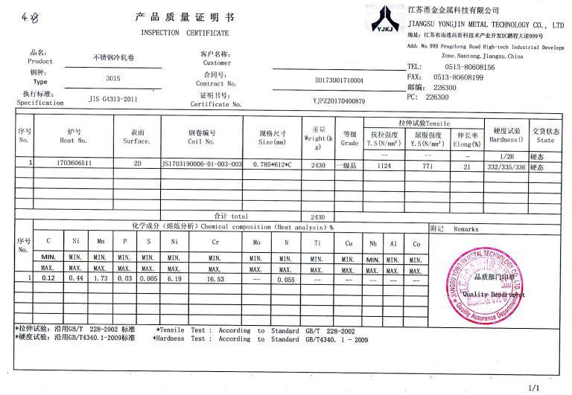

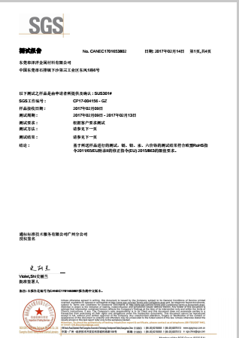
(1) Product Storage & Pallet Package |  |  | (2) Unit Sample Pakaging |  |  | (3) Sample |  |  | (4) Label |  |  | (5) Material Report
Reliability Report
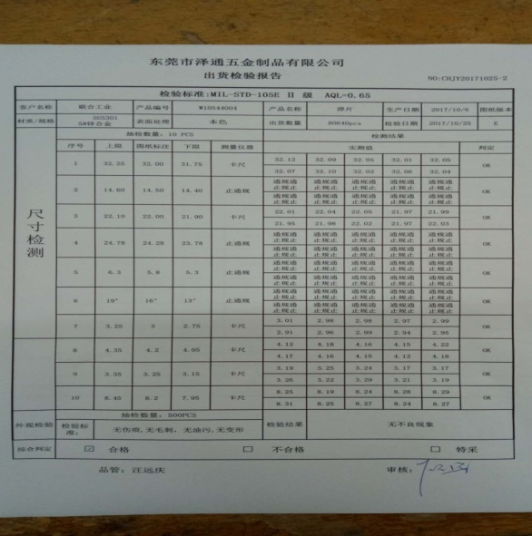 |  |  |  |  |  | 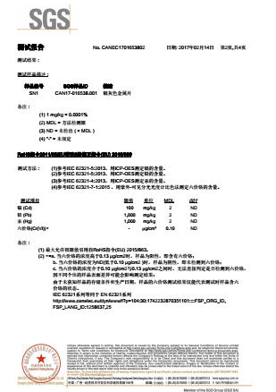 |  |  | 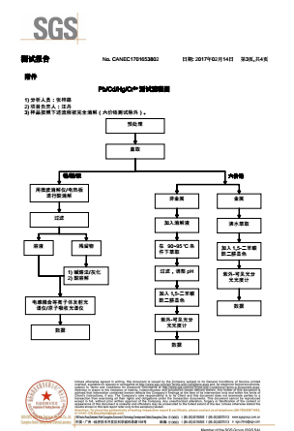 |  |  | 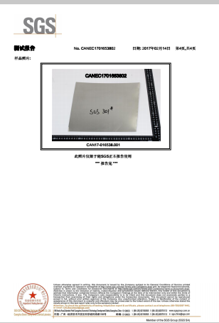

Factory Inspection report |  |  | Material ROHS test Report |  |  | Material ROHS test Report |  |  | Material ROHS test Report |  |  | Material ROHS test Report
Defect Information

1.SPC Chart（24.28mm)
 |  |  |  |  |  |  |  |  |  |  |  | X | — | R |  | 控制图
 |  |  |  |  |  |  |  |  |  |  |  |  |  |  |  |  |  |  |  |  |  |  |  | 控制图编号： |  | 20160901001
制品名称 |  | W10544004 |  |  |  |  |  | 22 |  | 标准Std. |  | 群组数大小 |  | 管制Contral |  | X 图 |  | R | 图 | 制造部门 Department |  | OQC |  |  |  | 时间Time
Part Name |  |  |  |  |  |  |  | 上限 USL |  | 24.53 |  | 6 |  | 上限 UCL |  | 24.70 |  | 1.91
项目Item |  | 安装距离：长度 |  |  |  |  |  | 中心限CL |  | 24.28 |  | 总组数Total |  | 中心限CL |  | 24.25 |  | 0.96 |  | 机别 Machine |  |  |  |  |  | 抽样方法Sample |  | Free
测量单位Unit |  | mm |  |  |  |  |  | 下限 LSL |  | 24.03 |  | 24.145 |  | 下限 LCL |  | 23.79 |  | 0.00 |  | 测定者Inspector |  | luanmei |  |  |  | 日 期Date |  | 25-Oct-17
日期/ | 時間 |  |  |  |  |  |  |  |  |  |  |  |  |  |  |  |  |  |  |  |  |  |  |  |  |  |  | 合 計
批 | 号 | 1 | 2 | 3 | 4 | 5 | 6 | 7 | 8 | 9 | 10 | 11 | 12 | 13 | 14 | 15 | 16 | 17 | 18 | 19 | 20 | 21 | 22 | 23 | 24 | 25 |  | ΣＸ＝ |  | 1454.49
样 | 1 | 24.17 | 24.17 | 24.22 | 24.23 | 24.22 | 24.25 | 24.28 | 24.24 | 24.26 | 24.23 |  |  |  |  |  |  |  |  |  |  |  |  |  |  |  |  | ΣＲ＝ |  | 23.88
本 | 2 | 24.28 | 24.25 | 24.30 | 24.24 | 24.25 | 24.24 | 24.29 | 24.27 | 24.33 | 24.23
测 | 3 | 24.25 | 24.21 | 24.28 | 24.23 | 24.21 | 24.24 | 24.24 | 24.28 | 24.25 | 24.23 |  |  |  |  |  |  |  |  |  |  |  |  |  |  |  |  | 量测值的判定条件
定 | 4 | 24.18 | 24.25 | 24.22 | 24.17 | 24.22 | 24.28 | 24.17 | 24.25 | 24.19 | 24.19 |  |  |  |  |  |  |  |  |  |  |  |  |  |  |  |  |  | > USL 蓝色
 | 5 | 24.30 | 24.27 | 24.22 | 24.16 | 24.22 | 24.22 | 24.21 | 24.30 | 24.23 | 24.21
Dimension | 6 | 24.25 | 24.26 | 24.28 | 24.29 | 24.24 | 24.31 | 24.26 | 24.23 | 24.29 | 24.25 |  |  |  |  |  |  |  |  |  |  |  |  |  |  |  |  | Ｎ＝ | 60
ΣＸ |  | 145.43 | 145.41 | 145.52 | 145.32 | 145.36 | 145.54 | 145.45 | 145.57 | 145.55 | 145.34 | 0.00 | 0.00 | 0.00 | 0.00 | 0.00 | 0.00 | 0.00 | 0.00 | 0.00 | 0.00 | 0.00 | 0.00 | 0.00 | 0.00 | 0.00 |  | 平 均
Ｘ |  | 24.24 | 24.24 | 24.25 | 24.22 | 24.23 | 24.26 | 24.24 | 24.26 | 24.26 | 24.22 | 0.00 | 0.00 | 0.00 | 0.00 | 0.00 | 0.00 | 0.00 | 0.00 | 0.00 | 0.00 | 0.00 | 0.00 | 0.00 | 0.00 | 0.00 |  | Ｘ＝ | 24.25
R |  | 0.13 | 0.10 | 23.00 | 0.13 | 0.04 | 0.09 | 0.12 | 0.07 | 0.14 | 0.06 | 0.00 | 0.00 | 0.00 | 0.00 | 0.00 | 0.00 | 0.00 | 0.00 | 0.00 | 0.00 | 0.00 | 0.00 | 0.00 | 0.00 | 0.00 |  | R= | 0.96
Xbar Chart
Ｘ
管
制
圖
x |  |  |  |  |  |  |  |  |  |  |  |  |  |  |  |  |  |  |  |  |  |  |  |  |  |  |  | 預估不良率 (PPM)
管制图 |  |  |  |  |  |  |  |  |  |  |  |  |  |  |  |  |  |  |  |  |  |  |  |  |  |  |  | 509617

 |  |  |  |  |  |  |  |  |  |  |  |  |  |  |  |  |  |  |  |  |  |  |  |  |  |  |  | 制程能力分析
 |  |  |  |  |  |  |  |  |  |  |  |  |  |  |  |  |  |  |  |  |  |  |  |  |  |  |  | Std.Dev.= |  | #REF!
 |  |  |  |  |  |  |  |  |  |  |  |  |  |  |  |  |  |  |  |  |  |  |  |  |  |  |  | Sigma = |  | 0.38
R Chart
R |  |  |  |  |  |  |  |  |  |  |  |  |  |  |  |  |  |  |  |  |  |  |  |  |  |  |  |  | ＰＰＫ= | #REF!
管制图 |  |  |  |  |  |  |  |  |  |  |  |  |  |  |  |  |  |  |  |  |  |  |  |  |  |  |  |  | PP = | #REF!
 |  |  |  |  |  |  |  |  |  |  |  |  |  |  |  |  |  |  |  |  |  |  |  |  |  |  |  |  | Ca = | 13.73%
 |  |  |  |  |  |  |  |  |  |  |  |  |  |  |  |  |  |  |  |  |  |  |  |  |  |  |  |  | ＣＰＫ= | 0.19
 |  |  |  |  |  |  |  |  |  |  |  |  |  |  |  |  |  |  |  |  |  |  |  |  |  |  |  |  | CP = | 0.22
 |  |  |  |  |  |  |  |  |  |  |  |  |  |  |  |  |  |  |  |  |  |  |  |  |  |  |  | Grade = |  | E
备注及原因追查:

 | n | 2 | 3 | 4 | 5 | 6 | 7 | 8 | 9 | 10
 | d2 | 1.13 | 1.69 | 2.06 | 2.33 | 2.53 | 2.7 | 2.85 | 2.97 | 3.08 | 2.53
 | D3 | 0 | 0 | 0 | 0 | 0 | 0.08 | 0.14 | 0.18 | 0.22 | 0
 | D4 | 3.27 | 2.57 | 2.28 | 2.11 | 2.00 | 1.92 | 1.86 | 1.82 | 1.78 | 2
 | A2 | 1.88 | 1.02 | 0.73 | 0.58 | 0.48 | 0.42 | 0.37 | 0.34 | 0.31 | 0.48

X
UCL | 24.70 | 24.70 | 24.70 | 24.70 | 24.70 | 24.70 | 24.70 | 24.70 | 24.70 | 24.70 | 24.70 | 24.70 | 24.70 | 24.70 | 24.70 | 24.70 | 24.70 | 24.70 | 24.70 | 24.70 | 24.70 | 24.70 | 24.70 | 24.70 | 24.70 | 24.70
CL | 24.25 | 24.25 | 24.25 | 24.25 | 24.25 | 24.25 | 24.25 | 24.25 | 24.25 | 24.25 | 24.25 | 24.25 | 24.25 | 24.25 | 24.25 | 24.25 | 24.25 | 24.25 | 24.25 | 24.25 | 24.25 | 24.25 | 24.25 | 24.25 | 24.25 | 24.25
LCL | 23.79 | 23.79 | 23.79 | 23.79 | 23.79 | 23.79 | 23.79 | 23.79 | 23.79 | 23.79 | 23.79 | 23.79 | 23.79 | 23.79 | 23.79 | 23.79 | 23.79 | 23.79 | 23.79 | 23.79 | 23.79 | 23.79 | 23.79 | 23.79 | 23.79 | 23.79 | #REF!
 | 584.19 | 584.19 | 586.61 | 587.09 | 586.61 | 588.06 | 589.52 | 587.58 | 588.55 | 587.09 | 0.00 | 0.00 | 0.00 | 0.00 | 0.00 | 0.00 | 0.00 | 0.00 | 0.00 | 0.00 | 0.00 | 0.00 | 0.00 | 0.00 | 0.00 | 0.00 | 5869.49
 | 589.52 | 588.06 | 590.49 | 587.58 | 588.06 | 587.58 | 590.00 | 589.03 | 591.95 | 587.09 | 0.00 | 0.00 | 0.00 | 0.00 | 0.00 | 0.00 | 0.00 | 0.00 | 0.00 | 0.00 | 0.00 | 0.00 | 0.00 | 0.00 | 0.00 | 0.00 | 5889.37
 | 588.06 | 586.12 | 589.52 | 587.09 | 586.12 | 587.58 | 587.58 | 589.52 | 588.06 | 587.09 | 0.00 | 0.00 | 0.00 | 0.00 | 0.00 | 0.00 | 0.00 | 0.00 | 0.00 | 0.00 | 0.00 | 0.00 | 0.00 | 0.00 | 0.00 | 0.00 | 5876.75
 | 584.67 | 588.06 | 586.61 | 584.19 | 586.61 | 589.52 | 584.19 | 588.06 | 585.16 | 585.16 | 0.00 | 0.00 | 0.00 | 0.00 | 0.00 | 0.00 | 0.00 | 0.00 | 0.00 | 0.00 | 0.00 | 0.00 | 0.00 | 0.00 | 0.00 | 0.00 | 5862.22
 | #REF! | #REF! | #REF! | #REF! | #REF! | #REF! | #REF! | #REF! | #REF! | #REF! | #REF! | #REF! | #REF! | #REF! | #REF! | #REF! | #REF! | #REF! | #REF! | #REF! | #REF! | #REF! | #REF! | #REF! | #REF! | #REF! | #REF!
 | 588.06 | 588.55 | 589.52 | 590.00 | 587.58 | 590.98 | 588.55 | 587.09 | 590.00 | 588.06 | 0.00 | 0.00 | 0.00 | 0.00 | 0.00 | 0.00 | 0.00 | 0.00 | 0.00 | 0.00 | 0.00 | 0.00 | 0.00 | 0.00 | 0.00 | 0.00 | 5888.39
R
UCL | 1.91 | 1.91 | 1.91 | 1.91 | 1.91 | 1.91 | 1.91 | 1.91 | 1.91 | 1.91 | 1.91 | 1.91 | 1.91 | 1.91 | 1.91 | 1.91 | 1.91 | 1.91 | 1.91 | 1.91 | 1.91 | 1.91 | 1.91 | 1.91 | 1.91 | 1.91
CL | 0.96 | 0.96 | 0.96 | 0.96 | 0.96 | 0.96 | 0.96 | 0.96 | 0.96 | 0.96 | 0.96 | 0.96 | 0.96 | 0.96 | 0.96 | 0.96 | 0.96 | 0.96 | 0.96 | 0.96 | 0.96 | 0.96 | 0.96 | 0.96 | 0.96 | 0.96
LCL | 0.00 | 0.00 | 0.00 | 0.00 | 0.00 | 0.00 | 0.00 | 0.00 | 0.00 | 0.00 | 0.00 | 0.00 | 0.00 | 0.00 | 0.00 | 0.00 | 0.00 | 0.00 | 0.00 | 0.00 | 0.00 | 0.00 | 0.00 | 0.00 | 0.00 | 0.00

USL | 24.53 | 24.53 | 24.53 | 24.53 | 24.53 | 24.53 | 24.53 | 24.53 | 24.53 | 24.53 | 24.53 | 24.53 | 24.53 | 24.53 | 24.53 | 24.53 | 24.53 | 24.53 | 24.53 | 24.53 | 24.53 | 24.53 | 24.53 | 24.53 | 24.53 | 24.53
LSL | 24.03 | 24.03 | 24.03 | 24.03 | 24.03 | 24.03 | 24.03 | 24.03 | 24.03 | 24.03 | 24.03 | 24.03 | 24.03 | 24.03 | 24.03 | 24.03 | 24.03 | 24.03 | 24.03 | 24.03 | 24.03 | 24.03 | 24.03 | 24.03 | 24.03 | 24.03

2.SPC Chart（5.8mm)
 |  |  |  |  |  |  |  |  |  |  |  | X | — | R |  | 控制图
 |  |  |  |  |  |  |  |  |  |  |  |  |  |  |  |  |  |  |  |  |  |  |  | 控制图编号： |  | 20160901002
制品名称 |  | W10544004 |  |  |  |  |  | 规格Spec. |  | 标准Std. |  | 群组数大小 |  | 管制Contral |  | X 图 |  | R | 图 | 制造部门 Department |  | OQC |  |  |  | 时间Time
Part Name |  |  |  |  |  |  |  | 上限 USL |  | 6.30 |  | 6 |  | 上限 UCL |  | 5.96 |  | 0.21
项目Item |  | 安装距离：高度 |  |  |  |  |  | 中心限CL |  | 5.80 |  | 总组数Total |  | 中心限CL |  | 5.91 |  | 0.10 |  | 机别 Machine |  |  |  |  |  | 抽样方法Sample |  | Free
测量单位Unit |  | mm |  |  |  |  |  | 下限 LSL |  | 5.30 |  | 10 |  | 下限 LCL |  | 5.86 |  | 0.00 |  | 测定者Inspector |  | luanmei |  |  |  | 日 期Date |  | 25-Oct-17
日期/ | 時間 |  |  |  |  |  |  |  |  |  |  |  |  |  |  |  |  |  |  |  |  |  |  |  |  |  |  | 合 計
批 | 号 | 1 | 2 | 3 | 4 | 5 | 6 | 7 | 8 | 9 | 10 | 11 | 12 | 13 | 14 | 15 | 16 | 17 | 18 | 19 | 20 | 21 | 22 | 23 | 24 | 25 |  | ΣＸ＝ |  | 353.60
样 | 1 | 5.95 | 6.00 | 5.96 | 5.79 | 5.90 | 5.99 | 5.98 | 5.94 | 5.87 | 5.98 |  |  |  |  |  |  |  |  |  |  |  |  |  |  |  |  | ΣＲ＝ |  | 2.60
本 | 2 | 5.99 | 5.99 | 5.86 | 6.05 | 6.03 | 5.78 | 5.98 | 5.97 | 5.97 | 5.78
测 | 3 | 5.82 | 5.79 | 5.78 | 5.93 | 5.93 | 5.86 | 5.88 | 5.88 | 5.91 | 5.88 |  |  |  |  |  |  |  |  |  |  |  |  |  |  |  |  | 量测值的判定条件
定 | 4 | 5.94 | 5.88 | 5.95 | 5.91 | 5.91 | 5.99 | 6.01 | 6.05 | 5.75 | 5.94 |  |  |  |  |  |  |  |  |  |  |  |  |  |  |  |  |  | > USL 蓝色
 | 5 | 6.00 | 5.84 | 5.94 | 5.88 | 5.90 | 5.91 | 5.94 | 5.84 | 5.84 | 5.93
Dimension | 6 | 5.69 | 5.88 | 5.91 | 5.73 | 5.65 | 5.92 | 5.81 | 5.75 | 5.68 | 5.81 |  |  |  |  |  |  |  |  |  |  |  |  |  |  |  |  | Ｎ＝ | 60
ΣＸ |  | 35.39 | 35.38 | 35.40 | 35.29 | 35.32 | 35.45 | 35.60 | 35.43 | 35.02 | 35.32 | 0.00 | 0.00 | 0.00 | 0.00 | 0.00 | 0.00 | 0.00 | 0.00 | 0.00 | 0.00 | 0.00 | 0.00 | 0.00 | 0.00 | 0.00 |  | 平 均
Ｘ |  | 5.90 | 5.90 | 5.90 | 5.88 | 5.89 | 5.91 | 5.93 | 5.91 | 5.84 | 5.89 | 0.00 | 0.00 | 0.00 | 0.00 | 0.00 | 0.00 | 0.00 | 0.00 | 0.00 | 0.00 | 0.00 | 0.00 | 0.00 | 0.00 | 0.00 |  | Ｘ＝ | 5.91
R |  | 0.31 | 0.21 | 0.18 | 0.32 | 0.38 | 0.21 | 0.20 | 0.30 | 0.29 | 0.20 | 0.00 | 0.00 | 0.00 | 0.00 | 0.00 | 0.00 | 0.00 | 0.00 | 0.00 | 0.00 | 0.00 | 0.00 | 0.00 | 0.00 | 0.00 |  | R= | 0.10
Xbar Chart
 | Xbar | UCL | LCL | CL
 | 24.24 | 24.70 | 23.79 | 24.25
 | 24.24 | 24.70 | 23.79 | 24.25
 | 24.25 | 24.70 | 23.79 | 24.25
 | 24.22 | 24.70 | 23.79 | 24.25
 | 24.23 | 24.70 | 23.79 | 24.25
 | 24.26 | 24.70 | 23.79 | 24.25
 | 24.24 | 24.70 | 23.79 | 24.25
 | 24.26 | 24.70 | 23.79 | 24.25
 | 24.26 | 24.70 | 23.79 | 24.25
 | 24.22 | 24.70 | 23.79 | 24.25
 | 0.00 | 24.70 | 23.79 | 24.25
 | 0.00 | 24.70 | 23.79 | 24.25
 | 0.00 | 24.70 | 23.79 | 24.25
 | 0.00 | 24.70 | 23.79 | 24.25
 | 0.00 | 24.70 | 23.79 | 24.25
 | 0.00 | 24.70 | 23.79 | 24.25
 | 0.00 | 24.70 | 23.79 | 24.25
 | 0.00 | 24.70 | 23.79 | 24.25
 | 0.00 | 24.70 | 23.79 | 24.25
 | 0.00 | 24.70 | 23.79 | 24.25
 | 0.00 | 24.70 | 23.79 | 24.25
 | 0.00 | 24.70 | 23.79 | 24.25
 | 0.00 | 24.70 | 23.79 | 24.25
 | 0.00 | 24.70 | 23.79 | 24.25
 | 0.00 | 24.70 | 23.79 | 24.25
Ｘ
管
制
圖
x |  |  |  |  |  |  |  |  |  |  |  |  |  |  |  |  |  |  |  |  |  |  |  |  |  |  |  | 預估不良率 (PPM)
管制图 |  |  |  |  |  |  |  |  |  |  |  |  |  |  |  |  |  |  |  |  |  |  |  |  |  |  |  | 0

 |  |  |  |  |  |  |  |  |  |  |  |  |  |  |  |  |  |  |  |  |  |  |  |  |  |  |  | 制程能力分析
 |  |  |  |  |  |  |  |  |  |  |  |  |  |  |  |  |  |  |  |  |  |  |  |  |  |  |  | Std.Dev.= |  | #REF!
 |  |  |  |  |  |  |  |  |  |  |  |  |  |  |  |  |  |  |  |  |  |  |  |  |  |  |  | Sigma = |  | 0.04
R Chart
 | R | UCL | CL | LCL
1 | 0.13 | 1.91 | 0.96 | 0.00
2 | 0.10 | 1.91 | 0.96 | 0.00
3 | 23.00 | 1.91 | 0.96 | 0.00
4 | 0.13 | 1.91 | 0.96 | 0.00
5 | 0.04 | 1.91 | 0.96 | 0.00
6 | 0.09 | 1.91 | 0.96 | 0.00
7 | 0.12 | 1.91 | 0.96 | 0.00
8 | 0.07 | 1.91 | 0.96 | 0.00
9 | 0.14 | 1.91 | 0.96 | 0.00
10 | 0.06 | 1.91 | 0.96 | 0.00
11 | 0.00 | 1.91 | 0.96 | 0.00
12 | 0.00 | 1.91 | 0.96 | 0.00
13 | 0.00 | 1.91 | 0.96 | 0.00
14 | 0.00 | 1.91 | 0.96 | 0.00
15 | 0.00 | 1.91 | 0.96 | 0.00
16 | 0.00 | 1.91 | 0.96 | 0.00
17 | 0.00 | 1.91 | 0.96 | 0.00
18 | 0.00 | 1.91 | 0.96 | 0.00
19 | 0.00 | 1.91 | 0.96 | 0.00
20 | 0.00 | 1.91 | 0.96 | 0.00
21 | 0.00 | 1.91 | 0.96 | 0.00
22 | 0.00 | 1.91 | 0.96 | 0.00
23 | 0.00 | 1.91 | 0.96 | 0.00
24 | 0.00 | 1.91 | 0.96 | 0.00
25 | 0.00 | 1.91 | 0.96 | 0.00
R |  |  |  |  |  |  |  |  |  |  |  |  |  |  |  |  |  |  |  |  |  |  |  |  |  |  |  |  | ＰＰＫ= | #REF!
管制图 |  |  |  |  |  |  |  |  |  |  |  |  |  |  |  |  |  |  |  |  |  |  |  |  |  |  |  |  | PP = | #REF!
 |  |  |  |  |  |  |  |  |  |  |  |  |  |  |  |  |  |  |  |  |  |  |  |  |  |  |  |  | Ca = | 22.80%
 |  |  |  |  |  |  |  |  |  |  |  |  |  |  |  |  |  |  |  |  |  |  |  |  |  |  |  |  | ＣＰＫ= | 3.13
 |  |  |  |  |  |  |  |  |  |  |  |  |  |  |  |  |  |  |  |  |  |  |  |  |  |  |  |  | CP = | 4.05
 |  |  |  |  |  |  |  |  |  |  |  |  |  |  |  |  |  |  |  |  |  |  |  |  |  |  |  | Grade = |  | A
备注及原因追查:

 | n | 2 | 3 | 4 | 5 | 6 | 7 | 8 | 9 | 10
 | d2 | 1.13 | 1.69 | 2.06 | 2.33 | 2.53 | 2.7 | 2.85 | 2.97 | 3.08 | 2.53
 | D3 | 0 | 0 | 0 | 0 | 0 | 0.08 | 0.14 | 0.18 | 0.22 | 0
 | D4 | 3.27 | 2.57 | 2.28 | 2.11 | 2.00 | 1.92 | 1.86 | 1.82 | 1.78 | 2
 | A2 | 1.88 | 1.02 | 0.73 | 0.58 | 0.48 | 0.42 | 0.37 | 0.34 | 0.31 | 0.48

X
UCL | 5.96 | 5.96 | 5.96 | 5.96 | 5.96 | 5.96 | 5.96 | 5.96 | 5.96 | 5.96 | 5.96 | 5.96 | 5.96 | 5.96 | 5.96 | 5.96 | 5.96 | 5.96 | 5.96 | 5.96 | 5.96 | 5.96 | 5.96 | 5.96 | 5.96 | 5.96
CL | 5.91 | 5.91 | 5.91 | 5.91 | 5.91 | 5.91 | 5.91 | 5.91 | 5.91 | 5.91 | 5.91 | 5.91 | 5.91 | 5.91 | 5.91 | 5.91 | 5.91 | 5.91 | 5.91 | 5.91 | 5.91 | 5.91 | 5.91 | 5.91 | 5.91 | 5.91
LCL | 5.86 | 5.86 | 5.86 | 5.86 | 5.86 | 5.86 | 5.86 | 5.86 | 5.86 | 5.86 | 5.86 | 5.86 | 5.86 | 5.86 | 5.86 | 5.86 | 5.86 | 5.86 | 5.86 | 5.86 | 5.86 | 5.86 | 5.86 | 5.86 | 5.86 | 5.86 | #REF!
 | 35.40 | 36.00 | 35.52 | 33.52 | 34.81 | 35.88 | 35.76 | 35.28 | 34.46 | 35.76 | 0.00 | 0.00 | 0.00 | 0.00 | 0.00 | 0.00 | 0.00 | 0.00 | 0.00 | 0.00 | 0.00 | 0.00 | 0.00 | 0.00 | 0.00 | 0.00 | 352.40
 | 35.88 | 35.88 | 34.34 | 36.60 | 36.36 | 33.41 | 35.76 | 35.64 | 35.64 | 33.41 | 0.00 | 0.00 | 0.00 | 0.00 | 0.00 | 0.00 | 0.00 | 0.00 | 0.00 | 0.00 | 0.00 | 0.00 | 0.00 | 0.00 | 0.00 | 0.00 | 352.92
 | 33.87 | 33.52 | 33.41 | 35.16 | 35.16 | 34.34 | 34.57 | 34.57 | 34.93 | 34.57 | 0.00 | 0.00 | 0.00 | 0.00 | 0.00 | 0.00 | 0.00 | 0.00 | 0.00 | 0.00 | 0.00 | 0.00 | 0.00 | 0.00 | 0.00 | 0.00 | 344.13
 | 35.28 | 34.57 | 35.40 | 34.93 | 34.93 | 35.88 | 36.12 | 36.60 | 33.06 | 35.28 | 0.00 | 0.00 | 0.00 | 0.00 | 0.00 | 0.00 | 0.00 | 0.00 | 0.00 | 0.00 | 0.00 | 0.00 | 0.00 | 0.00 | 0.00 | 0.00 | 352.07
 | #REF! | #REF! | #REF! | #REF! | #REF! | #REF! | #REF! | #REF! | #REF! | #REF! | #REF! | #REF! | #REF! | #REF! | #REF! | #REF! | #REF! | #REF! | #REF! | #REF! | #REF! | #REF! | #REF! | #REF! | #REF! | #REF! | #REF!
 | 32.38 | 34.57 | 34.93 | 32.83 | 31.92 | 35.05 | 33.76 | 33.06 | 32.26 | 33.76 | 0.00 | 0.00 | 0.00 | 0.00 | 0.00 | 0.00 | 0.00 | 0.00 | 0.00 | 0.00 | 0.00 | 0.00 | 0.00 | 0.00 | 0.00 | 0.00 | 334.52
R
UCL | 0.21 | 0.21 | 0.21 | 0.21 | 0.21 | 0.21 | 0.21 | 0.21 | 0.21 | 0.21 | 0.21 | 0.21 | 0.21 | 0.21 | 0.21 | 0.21 | 0.21 | 0.21 | 0.21 | 0.21 | 0.21 | 0.21 | 0.21 | 0.21 | 0.21 | 0.21
CL | 0.10 | 0.10 | 0.10 | 0.10 | 0.10 | 0.10 | 0.10 | 0.10 | 0.10 | 0.10 | 0.10 | 0.10 | 0.10 | 0.10 | 0.10 | 0.10 | 0.10 | 0.10 | 0.10 | 0.10 | 0.10 | 0.10 | 0.10 | 0.10 | 0.10 | 0.10
LCL | 0.00 | 0.00 | 0.00 | 0.00 | 0.00 | 0.00 | 0.00 | 0.00 | 0.00 | 0.00 | 0.00 | 0.00 | 0.00 | 0.00 | 0.00 | 0.00 | 0.00 | 0.00 | 0.00 | 0.00 | 0.00 | 0.00 | 0.00 | 0.00 | 0.00 | 0.00

USL | 6.30 | 6.30 | 6.30 | 6.30 | 6.30 | 6.30 | 6.30 | 6.30 | 6.30 | 6.30 | 6.30 | 6.30 | 6.30 | 6.30 | 6.30 | 6.30 | 6.30 | 6.30 | 6.30 | 6.30 | 6.30 | 6.30 | 6.30 | 6.30 | 6.30 | 6.30
LSL | 5.30 | 5.30 | 5.30 | 5.30 | 5.30 | 5.30 | 5.30 | 5.30 | 5.30 | 5.30 | 5.30 | 5.30 | 5.30 | 5.30 | 5.30 | 5.30 | 5.30 | 5.30 | 5.30 | 5.30 | 5.30 | 5.30 | 5.30 | 5.30 | 5.30 | 5.30

3.SPC Chart（4.2mm)
 |  |  |  |  |  |  |  |  |  |  |  | X | — | R |  | 控制图
 |  |  |  |  |  |  |  |  |  |  |  |  |  |  |  |  |  |  |  |  |  |  |  | 控制图编号： |  | 20160901003
制品名称 |  | W10544004 |  |  |  |  |  | 规格Spec. |  | 标准Std. |  | 群组数大小 |  | 管制Contral |  | X 图 |  | R | 图 | 制造部门 Department |  | OQC |  |  |  | 时间Time
Part Name |  |  |  |  |  |  |  | 上限 USL |  | 4.35 |  | 6 |  | 上限 UCL |  | 4.23 |  | 0.14
项目Item |  | 安装位：宽度 |  |  |  |  |  | 中心限CL |  | 4.20 |  | 总组数Total |  | 中心限CL |  | 4.20 |  | 0.07 |  | 机别 Machine |  |  |  |  |  | 抽样方法Sample
测量单位Unit |  | mm |  |  |  |  |  | 下限 LSL |  | 4.05 |  | 10 |  | 下限 LCL |  | 4.17 |  | 0.00 |  | 测定者Inspector |  | luanmei |  |  |  | 日 期Date |  | 25-Oct-17
日期/ | 時間 |  |  |  |  |  |  |  |  |  |  |  |  |  |  |  |  |  |  |  |  |  |  |  |  |  |  | 合 計
批 | 号 | 1 | 2 | 3 | 4 | 5 | 6 | 7 | 8 | 9 | 10 | 11 | 12 | 13 | 14 | 15 | 16 | 17 | 18 | 19 | 20 | 21 | 22 | 23 | 24 | 25 |  | ΣＸ＝ |  | 251.37
样 | 1 | 4.30 | 4.31 | 4.31 | 4.33 | 4.31 | 4.29 | 4.32 | 4.30 | 4.29 | 4.29 |  |  |  |  |  |  |  |  |  |  |  |  |  |  |  |  | ΣＲ＝ |  | 1.77
本 | 2 | 4.16 | 4.22 | 4.15 | 4.13 | 4.13 | 4.11 | 4.17 | 4.14 | 4.18 | 4.15
测 | 3 | 4.13 | 4.11 | 4.12 | 4.13 | 4.13 | 4.13 | 4.11 | 4.14 | 4.21 | 4.17 |  |  |  |  |  |  |  |  |  |  |  |  |  |  |  |  | 量测值的判定条件
 | 4 | 4.17 | 4.22 | 4.17 | 4.18 | 4.21 | 4.19 | 4.17 | 4.17 | 4.20 | 4.18
定 | 5 | 4.20 | 4.17 | 4.17 | 4.15 | 4.21 | 4.21 | 4.16 | 4.21 | 4.19 | 4.14 |  |  |  |  |  |  |  |  |  |  |  |  |  |  |  |  |  | > USL 蓝色
Dimension | 6 | 4.16 | 4.17 | 4.19 | 4.16 | 4.23 | 4.17 | 4.17 | 4.17 | 4.16 | 4.15 |  |  |  |  |  |  |  |  |  |  |  |  |  |  |  |  | Ｎ＝ | 60
ΣＸ |  | 25.12 | 25.20 | 25.11 | 25.08 | 25.22 | 25.10 | 25.10 | 25.13 | 25.23 | 25.08 | 0.00 | 0.00 | 0.00 | 0.00 | 0.00 | 0.00 | 0.00 | 0.00 | 0.00 | 0.00 | 0.00 | 0.00 | 0.00 | 0.00 | 0.00 |  | 平 均
Ｘ |  | 4.19 | 4.20 | 4.19 | 4.18 | 4.20 | 4.18 | 4.18 | 4.19 | 4.21 | 4.18 | 0.00 | 0.00 | 0.00 | 0.00 | 0.00 | 0.00 | 0.00 | 0.00 | 0.00 | 0.00 | 0.00 | 0.00 | 0.00 | 0.00 | 0.00 |  | Ｘ＝ | 4.20
R |  | 0.17 | 0.20 | 0.19 | 0.20 | 0.18 | 0.18 | 0.21 | 0.16 | 0.13 | 0.15 | 0.00 | 0.00 | 0.00 | 0.00 | 0.00 | 0.00 | 0.00 | 0.00 | 0.00 | 0.00 | 0.00 | 0.00 | 0.00 | 0.00 | 0.00 |  | R= | 0.07
Xbar Chart
 | Xbar | UCL | LCL | CL
 | 24.24 | 24.70 | 23.79 | 24.25
 | 24.24 | 24.70 | 23.79 | 24.25
 | 24.25 | 24.70 | 23.79 | 24.25
 | 24.22 | 24.70 | 23.79 | 24.25
 | 24.23 | 24.70 | 23.79 | 24.25
 | 24.26 | 24.70 | 23.79 | 24.25
 | 24.24 | 24.70 | 23.79 | 24.25
 | 24.26 | 24.70 | 23.79 | 24.25
 | 24.26 | 24.70 | 23.79 | 24.25
 | 24.22 | 24.70 | 23.79 | 24.25
 | 0.00 | 24.70 | 23.79 | 24.25
 | 0.00 | 24.70 | 23.79 | 24.25
 | 0.00 | 24.70 | 23.79 | 24.25
 | 0.00 | 24.70 | 23.79 | 24.25
 | 0.00 | 24.70 | 23.79 | 24.25
 | 0.00 | 24.70 | 23.79 | 24.25
 | 0.00 | 24.70 | 23.79 | 24.25
 | 0.00 | 24.70 | 23.79 | 24.25
 | 0.00 | 24.70 | 23.79 | 24.25
 | 0.00 | 24.70 | 23.79 | 24.25
 | 0.00 | 24.70 | 23.79 | 24.25
 | 0.00 | 24.70 | 23.79 | 24.25
 | 0.00 | 24.70 | 23.79 | 24.25
 | 0.00 | 24.70 | 23.79 | 24.25
 | 0.00 | 24.70 | 23.79 | 24.25
Ｘ
管
制
圖
x |  |  |  |  |  |  |  |  |  |  |  |  |  |  |  |  |  |  |  |  |  |  |  |  |  |  |  | 預估不良率 (PPM)
管制图 |  |  |  |  |  |  |  |  |  |  |  |  |  |  |  |  |  |  |  |  |  |  |  |  |  |  |  | 0

 |  |  |  |  |  |  |  |  |  |  |  |  |  |  |  |  |  |  |  |  |  |  |  |  |  |  |  | 制程能力分析
 |  |  |  |  |  |  |  |  |  |  |  |  |  |  |  |  |  |  |  |  |  |  |  |  |  |  |  | Std.Dev.= |  | #REF!
 |  |  |  |  |  |  |  |  |  |  |  |  |  |  |  |  |  |  |  |  |  |  |  |  |  |  |  | Sigma = |  | 0.03
R Chart
 | R | UCL | CL | LCL
1 | 0.13 | 1.91 | 0.96 | 0.00
2 | 0.10 | 1.91 | 0.96 | 0.00
3 | 23.00 | 1.91 | 0.96 | 0.00
4 | 0.13 | 1.91 | 0.96 | 0.00
5 | 0.04 | 1.91 | 0.96 | 0.00
6 | 0.09 | 1.91 | 0.96 | 0.00
7 | 0.12 | 1.91 | 0.96 | 0.00
8 | 0.07 | 1.91 | 0.96 | 0.00
9 | 0.14 | 1.91 | 0.96 | 0.00
10 | 0.06 | 1.91 | 0.96 | 0.00
11 | 0.00 | 1.91 | 0.96 | 0.00
12 | 0.00 | 1.91 | 0.96 | 0.00
13 | 0.00 | 1.91 | 0.96 | 0.00
14 | 0.00 | 1.91 | 0.96 | 0.00
15 | 0.00 | 1.91 | 0.96 | 0.00
16 | 0.00 | 1.91 | 0.96 | 0.00
17 | 0.00 | 1.91 | 0.96 | 0.00
18 | 0.00 | 1.91 | 0.96 | 0.00
19 | 0.00 | 1.91 | 0.96 | 0.00
20 | 0.00 | 1.91 | 0.96 | 0.00
21 | 0.00 | 1.91 | 0.96 | 0.00
22 | 0.00 | 1.91 | 0.96 | 0.00
23 | 0.00 | 1.91 | 0.96 | 0.00
24 | 0.00 | 1.91 | 0.96 | 0.00
25 | 0.00 | 1.91 | 0.96 | 0.00
R |  |  |  |  |  |  |  |  |  |  |  |  |  |  |  |  |  |  |  |  |  |  |  |  |  |  |  |  | ＰＰＫ= | #REF!
管制图 |  |  |  |  |  |  |  |  |  |  |  |  |  |  |  |  |  |  |  |  |  |  |  |  |  |  |  |  | PP = | #REF!
 |  |  |  |  |  |  |  |  |  |  |  |  |  |  |  |  |  |  |  |  |  |  |  |  |  |  |  |  | Ca = | 0.67%
 |  |  |  |  |  |  |  |  |  |  |  |  |  |  |  |  |  |  |  |  |  |  |  |  |  |  |  |  | ＣＰＫ= | 1.77
 |  |  |  |  |  |  |  |  |  |  |  |  |  |  |  |  |  |  |  |  |  |  |  |  |  |  |  |  | CP = | 1.79
 |  |  |  |  |  |  |  |  |  |  |  |  |  |  |  |  |  |  |  |  |  |  |  |  |  |  |  | Grade = |  | A
备注及原因追查:

 | n | 2 | 3 | 4 | 5 | 6 | 7 | 8 | 9 | 10
 | d2 | 1.13 | 1.69 | 2.06 | 2.33 | 2.53 | 2.7 | 2.85 | 2.97 | 3.08 | 2.53
 | D3 | 0 | 0 | 0 | 0 | 0 | 0.08 | 0.14 | 0.18 | 0.22 | 0
 | D4 | 3.27 | 2.57 | 2.28 | 2.11 | 2.00 | 1.92 | 1.86 | 1.82 | 1.78 | 2
 | A2 | 1.88 | 1.02 | 0.73 | 0.58 | 0.48 | 0.42 | 0.37 | 0.34 | 0.31 | 0.48

X
UCL | 4.23 | 4.23 | 4.23 | 4.23 | 4.23 | 4.23 | 4.23 | 4.23 | 4.23 | 4.23 | 4.23 | 4.23 | 4.23 | 4.23 | 4.23 | 4.23 | 4.23 | 4.23 | 4.23 | 4.23 | 4.23 | 4.23 | 4.23 | 4.23 | 4.23 | 4.23
CL | 4.20 | 4.20 | 4.20 | 4.20 | 4.20 | 4.20 | 4.20 | 4.20 | 4.20 | 4.20 | 4.20 | 4.20 | 4.20 | 4.20 | 4.20 | 4.20 | 4.20 | 4.20 | 4.20 | 4.20 | 4.20 | 4.20 | 4.20 | 4.20 | 4.20 | 4.20
LCL | 4.17 | 4.17 | 4.17 | 4.17 | 4.17 | 4.17 | 4.17 | 4.17 | 4.17 | 4.17 | 4.17 | 4.17 | 4.17 | 4.17 | 4.17 | 4.17 | 4.17 | 4.17 | 4.17 | 4.17 | 4.17 | 4.17 | 4.17 | 4.17 | 4.17 | 4.17 | #REF!
 | 18.49 | 18.58 | 18.58 | 18.75 | 18.58 | 18.40 | 18.66 | 18.49 | 18.40 | 18.40 | 0.00 | 0.00 | 0.00 | 0.00 | 0.00 | 0.00 | 0.00 | 0.00 | 0.00 | 0.00 | 0.00 | 0.00 | 0.00 | 0.00 | 0.00 | 0.00 | 185.33
 | 17.31 | 17.81 | 17.22 | 17.06 | 17.06 | 16.89 | 17.39 | 17.14 | 17.47 | 17.22 | 0.00 | 0.00 | 0.00 | 0.00 | 0.00 | 0.00 | 0.00 | 0.00 | 0.00 | 0.00 | 0.00 | 0.00 | 0.00 | 0.00 | 0.00 | 0.00 | 172.57
 | 17.06 | 16.89 | 16.97 | 17.06 | 17.06 | 17.06 | 16.89 | 17.14 | 17.72 | 17.39 | 0.00 | 0.00 | 0.00 | 0.00 | 0.00 | 0.00 | 0.00 | 0.00 | 0.00 | 0.00 | 0.00 | 0.00 | 0.00 | 0.00 | 0.00 | 0.00 | 171.24
 | 17.64 | 17.39 | 17.39 | 17.22 | 17.72 | 17.72 | 17.31 | 17.72 | 17.56 | 17.14 | 0.00 | 0.00 | 0.00 | 0.00 | 0.00 | 0.00 | 0.00 | 0.00 | 0.00 | 0.00 | 0.00 | 0.00 | 0.00 | 0.00 | 0.00 | 0.00 | 174.81
 | #REF! | #REF! | #REF! | #REF! | #REF! | #REF! | #REF! | #REF! | #REF! | #REF! | #REF! | #REF! | #REF! | #REF! | #REF! | #REF! | #REF! | #REF! | #REF! | #REF! | #REF! | #REF! | #REF! | #REF! | #REF! | #REF! | #REF!
 | 17.31 | 17.39 | 17.56 | 17.31 | 17.89 | 17.39 | 17.39 | 17.39 | 17.31 | 17.22 | 0.00 | 0.00 | 0.00 | 0.00 | 0.00 | 0.00 | 0.00 | 0.00 | 0.00 | 0.00 | 0.00 | 0.00 | 0.00 | 0.00 | 0.00 | 0.00 | 174.14
R
UCL | 0.14 | 0.14 | 0.14 | 0.14 | 0.14 | 0.14 | 0.14 | 0.14 | 0.14 | 0.14 | 0.14 | 0.14 | 0.14 | 0.14 | 0.14 | 0.14 | 0.14 | 0.14 | 0.14 | 0.14 | 0.14 | 0.14 | 0.14 | 0.14 | 0.14 | 0.14
CL | 0.07 | 0.07 | 0.07 | 0.07 | 0.07 | 0.07 | 0.07 | 0.07 | 0.07 | 0.07 | 0.07 | 0.07 | 0.07 | 0.07 | 0.07 | 0.07 | 0.07 | 0.07 | 0.07 | 0.07 | 0.07 | 0.07 | 0.07 | 0.07 | 0.07 | 0.07
LCL | 0.00 | 0.00 | 0.00 | 0.00 | 0.00 | 0.00 | 0.00 | 0.00 | 0.00 | 0.00 | 0.00 | 0.00 | 0.00 | 0.00 | 0.00 | 0.00 | 0.00 | 0.00 | 0.00 | 0.00 | 0.00 | 0.00 | 0.00 | 0.00 | 0.00 | 0.00

USL | 4.35 | 4.35 | 4.35 | 4.35 | 4.35 | 4.35 | 4.35 | 4.35 | 4.35 | 4.35 | 4.35 | 4.35 | 4.35 | 4.35 | 4.35 | 4.35 | 4.35 | 4.35 | 4.35 | 4.35 | 4.35 | 4.35 | 4.35 | 4.35 | 4.35 | 4.35
LSL | 4.05 | 4.05 | 4.05 | 4.05 | 4.05 | 4.05 | 4.05 | 4.05 | 4.05 | 4.05 | 4.05 | 4.05 | 4.05 | 4.05 | 4.05 | 4.05 | 4.05 | 4.05 | 4.05 | 4.05 | 4.05 | 4.05 | 4.05 | 4.05 | 4.05 | 4.05

4.SPC Chart（3.25mm)
 |  |  |  |  |  |  |  |  |  |  |  | X | — | R |  | 控制图
 |  |  |  |  |  |  |  |  |  |  |  |  |  |  |  |  |  |  |  |  |  |  |  | 控制图编号： |  | 20160901004
制品名称 |  | W10544004 |  |  |  |  |  | 规格Spec. |  | 标准Std. |  | 群组数大小 |  | 管制Contral |  | X 图 |  | R | 图 | 制造部门 Department |  | OQC |  |  |  | 时间Time
Part Name |  |  |  |  |  |  |  | 上限 USL |  | 3.35 |  | 6 |  | 上限 UCL |  | 3.22 |  | 0.04
项目Item |  | 安装位：厚度 |  |  |  |  |  | 中心限CL |  | 3.25 |  | 总组数Total |  | 中心限CL |  | 3.21 |  | 0.02 |  | 机别 Machine |  |  |  |  |  | 抽样方法Sample
测量单位Unit |  | mm |  |  |  |  |  | 下限 LSL |  | 3.15 |  | 10 |  | 下限 LCL |  | 3.20 |  | 0.00 |  | 测定者Inspector |  | luanmei |  |  |  | 日 期Date |  | 25-Oct-17
日期/ | 時間 |  |  |  |  |  |  |  |  |  |  |  |  |  |  |  |  |  |  |  |  |  |  |  |  |  |  | 合 計
批 | 号 | 1 | 2 | 3 | 4 | 5 | 6 | 7 | 8 | 9 | 10 | 11 | 12 | 13 | 14 | 15 | 16 | 17 | 18 | 19 | 20 | 21 | 22 | 23 | 24 | 25 |  | ΣＸ＝ |  | 193.01
样 | 1 | 3.22 | 3.21 | 3.23 | 3.19 | 3.23 | 3.23 | 3.23 | 3.21 | 3.20 | 3.21 |  |  |  |  |  |  |  |  |  |  |  |  |  |  |  |  | ΣＲ＝ |  | 0.53
 | 2 | 3.24 | 3.23 | 3.23 | 3.23 | 3.23 | 3.24 | 3.23 | 3.24 | 3.23 | 3.23
本 | 3 | 3.21 | 3.20 | 3.22 | 3.19 | 3.21 | 3.20 | 3.20 | 3.19 | 3.20 | 3.21
测 | 4 | 3.19 | 3.18 | 3.18 | 3.21 | 3.18 | 3.18 | 3.18 | 3.23 | 3.19 | 3.18 |  |  |  |  |  |  |  |  |  |  |  |  |  |  |  |  | 量测值的判定条件
定 | 5 | 3.22 | 3.23 | 3.23 | 3.23 | 3.23 | 3.23 | 3.22 | 3.23 | 3.23 | 3.21 |  |  |  |  |  |  |  |  |  |  |  |  |  |  |  |  |  | > USL 蓝色
Dimension | 6 | 3.23 | 3.23 | 3.22 | 3.23 | 3.24 | 3.22 | 3.23 | 3.27 | 3.23 | 3.23 |  |  |  |  |  |  |  |  |  |  |  |  |  |  |  |  | Ｎ＝ | 60
ΣＸ |  | 19.31 | 19.28 | 19.31 | 19.28 | 19.32 | 19.30 | 19.29 | 19.37 | 19.28 | 19.27 | 0.00 | 0.00 | 0.00 | 0.00 | 0.00 | 0.00 | 0.00 | 0.00 | 0.00 | 0.00 | 0.00 | 0.00 | 0.00 | 0.00 | 0.00 |  | 平 均
Ｘ |  | 3.22 | 3.21 | 3.22 | 3.21 | 3.22 | 3.22 | 3.22 | 3.23 | 3.21 | 3.21 | 0.00 | 0.00 | 0.00 | 0.00 | 0.00 | 0.00 | 0.00 | 0.00 | 0.00 | 0.00 | 0.00 | 0.00 | 0.00 | 0.00 | 0.00 |  | Ｘ＝ | 3.21
R |  | 0.05 | 0.05 | 0.05 | 0.04 | 0.06 | 0.06 | 0.05 | 0.08 | 0.04 | 0.05 | 0.00 | 0.00 | 0.00 | 0.00 | 0.00 | 0.00 | 0.00 | 0.00 | 0.00 | 0.00 | 0.00 | 0.00 | 0.00 | 0.00 | 0.00 |  | R= | 0.02
Xbar Chart
 | Xbar | UCL | LCL | CL
 | 24.24 | 24.70 | 23.79 | 24.25
 | 24.24 | 24.70 | 23.79 | 24.25
 | 24.25 | 24.70 | 23.79 | 24.25
 | 24.22 | 24.70 | 23.79 | 24.25
 | 24.23 | 24.70 | 23.79 | 24.25
 | 24.26 | 24.70 | 23.79 | 24.25
 | 24.24 | 24.70 | 23.79 | 24.25
 | 24.26 | 24.70 | 23.79 | 24.25
 | 24.26 | 24.70 | 23.79 | 24.25
 | 24.22 | 24.70 | 23.79 | 24.25
 | 0.00 | 24.70 | 23.79 | 24.25
 | 0.00 | 24.70 | 23.79 | 24.25
 | 0.00 | 24.70 | 23.79 | 24.25
 | 0.00 | 24.70 | 23.79 | 24.25
 | 0.00 | 24.70 | 23.79 | 24.25
 | 0.00 | 24.70 | 23.79 | 24.25
 | 0.00 | 24.70 | 23.79 | 24.25
 | 0.00 | 24.70 | 23.79 | 24.25
 | 0.00 | 24.70 | 23.79 | 24.25
 | 0.00 | 24.70 | 23.79 | 24.25
 | 0.00 | 24.70 | 23.79 | 24.25
 | 0.00 | 24.70 | 23.79 | 24.25
 | 0.00 | 24.70 | 23.79 | 24.25
 | 0.00 | 24.70 | 23.79 | 24.25
 | 0.00 | 24.70 | 23.79 | 24.25
Ｘ
管
制
圖
x |  |  |  |  |  |  |  |  |  |  |  |  |  |  |  |  |  |  |  |  |  |  |  |  |  |  |  | 預估不良率 (PPM)
管制图 |  |  |  |  |  |  |  |  |  |  |  |  |  |  |  |  |  |  |  |  |  |  |  |  |  |  |  | 0

 |  |  |  |  |  |  |  |  |  |  |  |  |  |  |  |  |  |  |  |  |  |  |  |  |  |  |  | 制程能力分析
 |  |  |  |  |  |  |  |  |  |  |  |  |  |  |  |  |  |  |  |  |  |  |  |  |  |  |  | Std.Dev.= |  | #REF!
 |  |  |  |  |  |  |  |  |  |  |  |  |  |  |  |  |  |  |  |  |  |  |  |  |  |  |  | Sigma = |  | 0.01
R Chart
 | R | UCL | CL | LCL
1 | 0.13 | 1.91 | 0.96 | 0.00
2 | 0.10 | 1.91 | 0.96 | 0.00
3 | 23.00 | 1.91 | 0.96 | 0.00
4 | 0.13 | 1.91 | 0.96 | 0.00
5 | 0.04 | 1.91 | 0.96 | 0.00
6 | 0.09 | 1.91 | 0.96 | 0.00
7 | 0.12 | 1.91 | 0.96 | 0.00
8 | 0.07 | 1.91 | 0.96 | 0.00
9 | 0.14 | 1.91 | 0.96 | 0.00
10 | 0.06 | 1.91 | 0.96 | 0.00
11 | 0.00 | 1.91 | 0.96 | 0.00
12 | 0.00 | 1.91 | 0.96 | 0.00
13 | 0.00 | 1.91 | 0.96 | 0.00
14 | 0.00 | 1.91 | 0.96 | 0.00
15 | 0.00 | 1.91 | 0.96 | 0.00
16 | 0.00 | 1.91 | 0.96 | 0.00
17 | 0.00 | 1.91 | 0.96 | 0.00
18 | 0.00 | 1.91 | 0.96 | 0.00
19 | 0.00 | 1.91 | 0.96 | 0.00
20 | 0.00 | 1.91 | 0.96 | 0.00
21 | 0.00 | 1.91 | 0.96 | 0.00
22 | 0.00 | 1.91 | 0.96 | 0.00
23 | 0.00 | 1.91 | 0.96 | 0.00
24 | 0.00 | 1.91 | 0.96 | 0.00
25 | 0.00 | 1.91 | 0.96 | 0.00
R |  |  |  |  |  |  |  |  |  |  |  |  |  |  |  |  |  |  |  |  |  |  |  |  |  |  |  |  | ＰＰＫ= | #REF!
管制图 |  |  |  |  |  |  |  |  |  |  |  |  |  |  |  |  |  |  |  |  |  |  |  |  |  |  |  |  | PP = | #REF!
 |  |  |  |  |  |  |  |  |  |  |  |  |  |  |  |  |  |  |  |  |  |  |  |  |  |  |  |  | Ca = | 39.50%
 |  |  |  |  |  |  |  |  |  |  |  |  |  |  |  |  |  |  |  |  |  |  |  |  |  |  |  |  | ＣＰＫ= | 2.41
 |  |  |  |  |  |  |  |  |  |  |  |  |  |  |  |  |  |  |  |  |  |  |  |  |  |  |  |  | CP = | 3.98
 |  |  |  |  |  |  |  |  |  |  |  |  |  |  |  |  |  |  |  |  |  |  |  |  |  |  |  | Grade = |  | A
备注及原因追查:

 | n | 2 | 3 | 4 | 5 | 6 | 7 | 8 | 9 | 10
 | d2 | 1.13 | 1.69 | 2.06 | 2.33 | 2.53 | 2.7 | 2.85 | 2.97 | 3.08 | 2.53
 | D3 | 0 | 0 | 0 | 0 | 0 | 0.08 | 0.14 | 0.18 | 0.22 | 0
 | D4 | 3.27 | 2.57 | 2.28 | 2.11 | 2.00 | 1.92 | 1.86 | 1.82 | 1.78 | 2
 | A2 | 1.88 | 1.02 | 0.73 | 0.58 | 0.48 | 0.42 | 0.37 | 0.34 | 0.31 | 0.48

X
UCL | 3.22 | 3.22 | 3.22 | 3.22 | 3.22 | 3.22 | 3.22 | 3.22 | 3.22 | 3.22 | 3.22 | 3.22 | 3.22 | 3.22 | 3.22 | 3.22 | 3.22 | 3.22 | 3.22 | 3.22 | 3.22 | 3.22 | 3.22 | 3.22 | 3.22 | 3.22
CL | 3.21 | 3.21 | 3.21 | 3.21 | 3.21 | 3.21 | 3.21 | 3.21 | 3.21 | 3.21 | 3.21 | 3.21 | 3.21 | 3.21 | 3.21 | 3.21 | 3.21 | 3.21 | 3.21 | 3.21 | 3.21 | 3.21 | 3.21 | 3.21 | 3.21 | 3.21
LCL | 3.20 | 3.20 | 3.20 | 3.20 | 3.20 | 3.20 | 3.20 | 3.20 | 3.20 | 3.20 | 3.20 | 3.20 | 3.20 | 3.20 | 3.20 | 3.20 | 3.20 | 3.20 | 3.20 | 3.20 | 3.20 | 3.20 | 3.20 | 3.20 | 3.20 | 3.20 | #REF!
 | 10.37 | 10.30 | 10.43 | 10.18 | 10.43 | 10.43 | 10.43 | 10.30 | 10.24 | 10.30 | 0.00 | 0.00 | 0.00 | 0.00 | 0.00 | 0.00 | 0.00 | 0.00 | 0.00 | 0.00 | 0.00 | 0.00 | 0.00 | 0.00 | 0.00 | 0.00 | 103.43
 | 10.30 | 10.24 | 10.37 | 10.18 | 10.30 | 10.24 | 10.24 | 10.18 | 10.24 | 10.30 | 0.00 | 0.00 | 0.00 | 0.00 | 0.00 | 0.00 | 0.00 | 0.00 | 0.00 | 0.00 | 0.00 | 0.00 | 0.00 | 0.00 | 0.00 | 0.00 | 102.59
 | 10.18 | 10.11 | 10.11 | 10.30 | 10.11 | 10.11 | 10.11 | 10.43 | 10.18 | 10.11 | 0.00 | 0.00 | 0.00 | 0.00 | 0.00 | 0.00 | 0.00 | 0.00 | 0.00 | 0.00 | 0.00 | 0.00 | 0.00 | 0.00 | 0.00 | 0.00 | 101.76
 | 10.37 | 10.43 | 10.43 | 10.43 | 10.43 | 10.43 | 10.37 | 10.43 | 10.43 | 10.30 | 0.00 | 0.00 | 0.00 | 0.00 | 0.00 | 0.00 | 0.00 | 0.00 | 0.00 | 0.00 | 0.00 | 0.00 | 0.00 | 0.00 | 0.00 | 0.00 | 104.07
 | #REF! | #REF! | #REF! | #REF! | #REF! | #REF! | #REF! | #REF! | #REF! | #REF! | #REF! | #REF! | #REF! | #REF! | #REF! | #REF! | #REF! | #REF! | #REF! | #REF! | #REF! | #REF! | #REF! | #REF! | #REF! | #REF! | #REF!
 | 10.43 | 10.43 | 10.37 | 10.43 | 10.50 | 10.37 | 10.43 | 10.69 | 10.43 | 10.43 | 0.00 | 0.00 | 0.00 | 0.00 | 0.00 | 0.00 | 0.00 | 0.00 | 0.00 | 0.00 | 0.00 | 0.00 | 0.00 | 0.00 | 0.00 | 0.00 | 104.52
R
UCL | 0.04 | 0.04 | 0.04 | 0.04 | 0.04 | 0.04 | 0.04 | 0.04 | 0.04 | 0.04 | 0.04 | 0.04 | 0.04 | 0.04 | 0.04 | 0.04 | 0.04 | 0.04 | 0.04 | 0.04 | 0.04 | 0.04 | 0.04 | 0.04 | 0.04 | 0.04
CL | 0.02 | 0.02 | 0.02 | 0.02 | 0.02 | 0.02 | 0.02 | 0.02 | 0.02 | 0.02 | 0.02 | 0.02 | 0.02 | 0.02 | 0.02 | 0.02 | 0.02 | 0.02 | 0.02 | 0.02 | 0.02 | 0.02 | 0.02 | 0.02 | 0.02 | 0.02
LCL | 0.00 | 0.00 | 0.00 | 0.00 | 0.00 | 0.00 | 0.00 | 0.00 | 0.00 | 0.00 | 0.00 | 0.00 | 0.00 | 0.00 | 0.00 | 0.00 | 0.00 | 0.00 | 0.00 | 0.00 | 0.00 | 0.00 | 0.00 | 0.00 | 0.00 | 0.00

USL | 3.35 | 3.35 | 3.35 | 3.35 | 3.35 | 3.35 | 3.35 | 3.35 | 3.35 | 3.35 | 3.35 | 3.35 | 3.35 | 3.35 | 3.35 | 3.35 | 3.35 | 3.35 | 3.35 | 3.35 | 3.35 | 3.35 | 3.35 | 3.35 | 3.35 | 3.35
LSL | 3.15 | 3.15 | 3.15 | 3.15 | 3.15 | 3.15 | 3.15 | 3.15 | 3.15 | 3.15 | 3.15 | 3.15 | 3.15 | 3.15 | 3.15 | 3.15 | 3.15 | 3.15 | 3.15 | 3.15 | 3.15 | 3.15 | 3.15 | 3.15 | 3.15 | 3.15

尺寸报告
产品质量审核报告

零件号: | W10544004 | 零件名称 | Spring Clip |  | 图纸号及 版本号 |  | W10551273 | B
取样日期 | 2017-09-04 | 取样地点 | 库房 |  | 生产日期: |  | N/A
产品外形尺寸图示： 备注：先查询该零件号是否提交过PPAP，如有，则采用顾客批准的外形尺寸图；如无，则依照产品企业标准。
※

编号 标准 | 1 | 2 | 3 | 4 | 5 | 6 |  |  | 测量仪器 | UNITS | Remark | 最小值 | 最大值 | 模具履历卡
2x 6.5±0.25 | N/A | N/A | N/A | N/A | N/A | N/A |  |  |  | mm | 压铸 | 0 | 0
5.00±0.25 | N/A | N/A | N/A | N/A | N/A | N/A |  |  |  | mm | 压铸 | 0 | 0
2x ￠2.0±0.5 | N/A | N/A | N/A | N/A | N/A | N/A |  |  |  | mm | 压铸 | 0 | 0
8.0±0.5 | N/A | N/A | N/A | N/A | N/A | N/A |  |  |  | mm | 压铸 | 0 | 0
2x 30.8±0.15 | 30.8/30.90 | 30.82/30.78 | 30.81/30.77 | 30.83/30.92 | 30.82/30.74 | 30.82/30.78 |  |  | 投影仪 | mm |  | 0 | 0
2x 3°±1° | 2.90 | 2.89 | 2.92 | 2.88 | 2.96 | 2.95 |  |  | 投影仪 | mm |  | 2.88 | 2.96
3.81±0.25 | 3.74 | 3.77 | 3.76 | 3.76 | 3.75 | 3.78 |  |  | 高度尺 | mm |  | 3.74 | 3.78
20.1±0.5 | N/A | N/A | N/A | N/A | N/A | N/A |  |  |  | mm | 压铸 | 0 | 0
9.1±0.5 | 9.26 | 9.25 | 9.22 | 9.26 | 9.22 | 9.24 |  |  | 投影仪 | mm |  | 9.22 | 9.26
7.4±0.5 | 7.20 | 7.22 | 7.18 | 7.19 | 7.22 | 7.15 |  |  | 投影仪 | mm |  | 7.15 | 7.22
27.6±0.5 | 27.55 | 27.52 | 27.54 | 27.56 | 27.52 | 27.58 |  |  | 投影仪 | mm |  | 27.52 | 27.58
3.0±0.5 | 3.22 | 3.20 | 3.18 | 3.20 | 3.18 | 3.23 |  |  | 卡尺 | mm |  | 3.18 | 3.23
1.88±0.25 | 1.81 | 1.75 | 1.76 | 1.77 | 1.78 | 1.77 |  |  | 高度规 | mm |  | 1.75 | 1.81
R3.0±0.5 | 2.80 | 2.76 | 2.85 | 2.9 | 2.84 | 2.82 |  |  | 投影仪 | mm |  | 2.76 | 2.9
3.0±0.5 | 3.22 | 3.20 | 3.18 | 3.20 | 3.18 | 3.23 |  |  | 高度规 | mm |  | 3.18 | 3.23
16°±3° | 17.20 | 16.80 | 16.85 | 17.35 | 16.89 | 17.15 |  |  | 投影仪 | mm |  | 16.8 | 17.35
26.00±0.25 | 26.01 | 26.02 | 26.06 | 26.03 | 26.04 | 26.02 |  |  | 卡尺 | mm |  | 26.01 | 26.06
20.00±0.25 | N/A | N/A | N/A | N/A | N/A | N/A |  |  |  | mm | 压铸 | 0 | 0
18.00±0.25 | 18.02 | 17.99 | 18.01 | 18.03 | 18.04 | 18.00 |  |  | 卡尺 | mm |  | 17.99 | 18.04
16.00±0.25 | N/A | N/A | N/A | N/A | N/A | N/A |  |  |  | mm |  | 0 | 0
32.00±0.25 | 31.98 | 32.00 | 31.99 | 32.02 | 32.03 | 32.02 |  |  | 卡尺 | mm |  | 31.98 | 32.03
4x R 0.25+0.25 | 0.24 | 0.25 | 0.26 | 0.23 | 0.26 | 0.27 |  |  | 投影仪 | mm |  | 0.23 | 0.27
2X 5.0±0.5 | 5.04/5.02 | 5.02/5.00 | 5.02/5.02 | 5.00/5.01 | 5.05/5.04 | 5.02/5.03 |  |  | 卡尺 | mm |  | 0 | 0
4X R0.3±0.2 | 1.258/0.967 1.268/0.925 | 1.109/0.948 1.192/0.950 | 1.253/0.876 1.195/0.980 | 1.131/0.892 1.146/0.905 | 1.109/0.953 1.423/0.928 | 1.468/0.996 1.637/0.926 |  |  | 投影仪 | mm | NG与PPAP一致 | 0 | 0
2X 3.50±0.25 | 3.51 | 3.53 | 3.54 | 3.52 | 3.55 | 3.52 |  |  | 卡尺 | mm |  | 3.51 | 3.55
2X 1.50±0.25 | 1.50 | 1.51 | 1.49 | 1.52 | 1.53 | 1.50 |  |  | 卡尺 | mm |  | 1.49 | 1.53
22.0±0.1 | 21.93 | 21.94 | 21.95 | 21.96 | 21.93 | 21.95 |  |  | 卡尺 | mm |  | 21.93 | 21.96
14.5±0.1 | 14.47 | 14.48 | 14.52 | 14.54 | 14.50 | 14.49 |  |  | 卡尺 | mm |  | 14.47 | 14.54
24.28±0.25 | 24.14 | 24.13 | 24.16 | 24.15 | 24.29 | 24.14 |  |  | 高度规+治具 | mm | SPC | 24.13 | 24.29
5.8±0.5 | 5.86 | 5.87 | 5.77 | 5.91 | 5.78 | 5.88 |  |  | 高度规+治具 | mm | SPC | 5.77 | 5.91
4.2±0.15 | 4.21 | 4.22 | 4.18 | 4.19 | 4.23 | 4.20 |  |  | 卡尺 | mm | SPC | 4.18 | 4.23
3.25±0.1 | 3.19 | 3.18 | 3.20 | 3.21 | 3.22 | 3.19 |  |  | 卡尺 | mm | SPC | 3.18 | 3.22
R1.25±0.25 | 1.10 | 1.22 | 1.18 | 1.15 | 1.14 | 1.16 |  |  | 投影仪 | mm |  | 1.1 | 1.22
30°±1° | 29.50 | 30.00 | 29.27 | 31.2 | 29.85 | 29.26 |  |  | 投影仪 | mm |  | 29.26 | 31.2
5.6±0.2 | 5.43 | 5.52 | 5.58 | 5.54 | 5.57 | 5.53 |  |  | 投影仪 | mm |  | 5.434 | 5.577
75°±1° | 74.42 | 74.95 | 75.24 | 75.68 | 75.85 | 75.16 |  |  | 投影仪 | mm | 剖开或三次元 | 74.421 | 75.85
R1.3±0.5 | 1.15 | 1.12 | 1.14 | 1.16 | 1.14 | 1.15 |  |  | 投影仪 | mm |  | 1.12 | 1.16
8.20±0.25 | 8.22 | 8.24 | 8.25 | 8.26 | 8.23 | 8.24 |  |  | 卡尺 | mm |  | 8.22 | 8.26
18.0±0.5 | 17.93 | 17.98 | 17.95 | 17.96 | 17.95 | 17.94 |  |  | 卡尺 | mm |  | 17.93 | 17.98
60°±1° | 59.62 | 60.00 | 60.02 | 60.1 | 60.16 | 60.08 |  |  | 投影仪 | mm | 剖开或三次元 | 59.62 | 60.16
3.57±0.25 | 3.58 | 3.60 | 3.62 | 3.59 | 3.57 | 3.59 |  |  | 投影仪 | mm |  | 3.57 | 3.62
0.53±0.25 | 0.43 | 0.45 | 0.47 | 0.46 | 0.48 | 0.46 |  |  | 投影仪 | mm |  | 0.43 | 0.48
2.10±0.25 | 2.10 | 2.08 | 2.09 | 2.10 | 2.08 | 2.11 |  |  | 卡尺 | mm |  | 2.08 | 2.11
2.70±0.25 | 2.69 | 2.68 | 2.70 | 2.69 | 2.68 | 2.71 |  |  | 卡尺 | mm |  | 2.68 | 2.71
NOTE.1 | OK | OK | OK | OK | OK | OK |  |  |  |  |  |  | 0
NOTE.2 | OK | OK | OK | OK | OK | OK |  |  |  |  |  |  | 0
NOTE.3 | OK | OK | OK | OK | OK | OK |  |  |  |  |  |  | 0
NOTE.4 | OK | OK | OK | OK | OK | OK |  |  |  |  |  |  | 0
NOTE.5 | OK | OK | OK | OK | OK | OK |  |  |  |  |  |  | 0
NOTE.6 | OK | OK | OK | OK | OK | OK |  |  |  |  |  |  | 0
NOTE.7 | OK | OK | OK | OK | OK | OK |  |  |  |  |  |  | 0
NOTE.8 | OK | OK | OK | OK | OK | OK |  |  |  |  |  |  | 0
NOTE.9 | OK | OK | OK | OK | OK | OK |  |  |  |  |  |  | 0
NOTE.10 | OK | OK | OK | OK | OK | OK |  |  |  |  |  |  | 0
 |  |  |  |  |  |  |  |  |  |  |  |  | 0
 |  |  |  |  |  |  |  |  |  |  |  |  | 0
 |  |  |  |  |  |  |  |  |  |  |  |  | 0

